行政事業レビューシート
 |  |  |  |  |  |  |  |  |  |  |  |  |  |  |  |  |  |  |  |  |  |  |  |  |  | 事業番号 |  |  |  |  |  |  |  | 0365
平成２８年度行政事業レビューシート |  |  |  |  |  |  |  |  |  |  |  |  |  |  |  |  |  |  |  |  |  |  |  |  | （ | 国土交通省 |  |  |  |  |  |  |  |  |  |  | ）
事業名 |  |  |  |  | 地籍整備推進 |  |  |  |  |  |  |  |  |  |  |  |  | 担当部局庁 |  |  |  | 土地・建設産業局 |  |  |  |  |  |  |  |  | 作成責任者
事業開始年度 |  |  |  |  | 平成２２年度 |  |  |  | 事業終了 （予定）年度 |  |  |  | 終了予定なし |  |  |  |  | 担当課室 |  |  |  | 地籍整備課 |  |  |  |  |  |  |  |  | 課長 渡辺 巧
会計区分 |  |  |  |  | 一般会計
根拠法令 （具体的な 条項も記載） |  |  |  |  | 国土調査法第19条第５項 |  |  |  |  |  |  |  |  |  |  |  |  | 関係する計画、通知等 |  |  |  | 国土調査事業十箇年計画（H22.5.25閣議決定）
主要政策・施策 |  |  |  |  | 国土強靱化施策 |  |  |  |  |  |  |  |  |  |  |  |  | 主要経費 |  |  |  | その他の事項経費
事業の目的 （目指す姿を簡潔に。3行程度以内） |  |  |  |  | 東日本大震災の被災地では全体として地籍調査が他地域より進捗していたことにより用地取得が迅速に進むなどの地籍調査の有用性が多方面で再認識された。このため、近年では被災地以外の地方公共団体において地籍調査の着手・再開が増加傾向を示している。しかしながら、地籍調査の主な実施主体である市町村の財政・体制上の困難さから、地方公共団体が望む量の地籍調査を十分に行えない状況にもなっている。 このような中、地方公共団体や民間事業者等が実施する地籍調査以外の測量成果についても、国土調査法第19条第５項に基づく指定制度を積極的に活用することにより、地籍調査と併せて地籍整備を一層促進することを目的としている。
事業概要 （5行程度以内。別添可） |  |  |  |  | 国土調査法第19条第５項に基づき、所定の精度以上の地籍調査以外の測量成果を地籍調査と同等のものとして扱えることになっている。この仕組みを活用して地籍調査以外の測量成果を機動的に活用しようとするものである。 特に都市部における地籍調査の進捗率が遅れているため、平成22年度からは都市計画区域内等における地籍調査以外の測量成果を対象として、国が必要な助成を行い、地方公共団体及び民間事業者等が行った測量成果を機動的に活用することとしている（調査実施主体別の補助金の額は、地方公共団体：調査・測量に要する費用の1/2以内、民間事業者等：調査・測量に要する費用の1/3以内）。
実施方法 |  |  |  |  | 委託・請負、補助
予算額・ 執行額 （単位:百万円） |  |  |  |  |  |  |  |  |  | 25年度 |  |  |  |  |  | 26年度 |  |  |  |  | 27年度 |  |  |  |  |  | 28年度 |  |  |  |  | 29年度要求
 |  |  |  |  | 予算の状況 | 当初予算 |  |  |  | 298 |  |  |  |  |  | 242 |  |  |  |  | 245 |  |  |  |  |  | 114 |  |  |  |  | 179
 |  |  |  |  |  | 補正予算 |  |  |  | - |  |  |  |  |  | - |  |  |  |  | -
 |  |  |  |  |  | 前年度から繰越し |  |  |  | - |  |  |  |  |  | - |  |  |  |  | - |  |  |  |  |  | -
 |  |  |  |  |  | 翌年度へ繰越し |  |  |  | - |  |  |  |  |  | - |  |  |  |  | -
 |  |  |  |  |  | 予備費等 |  |  |  | - |  |  |  |  |  | - |  |  |  |  | -
 |  |  |  |  |  | 計 |  |  |  | 298 |  |  |  |  |  | 242 |  |  |  |  | 245 |  |  |  |  |  | 114 |  |  |  |  | 179
 |  |  |  |  | 執行額 |  |  |  |  | 231 |  |  |  |  |  | 186 |  |  |  |  | 136
 |  |  |  |  | 執行率（％） |  |  |  |  | 78% |  |  |  |  |  | 77% |  |  |  |  | 56%
成果目標及び成果実績 （アウトカム） |  |  |  |  | 定量的な成果目標 |  |  |  |  | 成果指標 |  |  |  |  |  |  |  |  | 単位 |  |  | 25年度 |  |  | 26年度 |  |  |  | 27年度 |  | 中間目標 |  |  |  | 目標最終年度
 |  |  |  |  |  |  |  |  |  |  |  |  |  |  |  |  |  |  |  |  |  |  |  |  |  |  |  |  |  |  | - |  | 年度 |  | 31 | 年度
 |  |  |  |  | 国土調査法第19条5項の土地改良事業等を除く指定件数を第５次国土調査事業十箇年計画期間中の件数と同等以上とする。 |  |  |  |  | 一定程度地籍が明確化される土地改良事業等を除く、国土調査法第19条5項指定件数 |  |  |  |  |  |  |  | 成果実績 | 件 |  |  | 191 |  |  | 251 |  |  |  | 293 |  | -
 |  |  |  |  |  |  |  |  |  |  |  |  |  |  |  |  |  | 目標値 | 件 |  |  | - |  |  | - |  |  |  | - |  | - |  |  |  | 340
 |  |  |  |  |  |  |  |  |  |  |  |  |  |  |  |  |  | 達成度 | ％ |  |  | 56 |  |  | 74 |  |  |  | 86 |  | -
成果目標及び成果実績（アウトカム）欄についてさらに記載が必要な場合はチェックの上【別紙１】に記載

活動指標及び活動実績 （アウトプット） |  |  |  |  | 活動指標 |  |  |  |  |  |  |  |  |  |  |  |  |  | 単位 |  |  | 25年度 |  |  | 26年度 |  |  |  | 27年度 |  | 28年度活動見込
 |  |  |  |  | 地籍整備推進調査費補助金の交付決定件数 |  |  |  |  |  |  |  |  |  |  |  |  | 活動実績 | 件 |  |  | 54 |  |  | 64 |  |  |  | 33
 |  |  |  |  |  |  |  |  |  |  |  |  |  |  |  |  |  | 当初見込み | 件 |  |  | 75 |  |  | 70 |  |  |  | 70 |  | 40
単位当たり コスト |  |  |  |  | 算出根拠 |  |  |  |  |  |  |  |  |  |  |  |  |  | 単位 |  |  | 25年度 |  |  | 26年度 |  |  |  | 27年度 |  | 28年度活動見込
 |  |  |  |  | 地籍整備推進調査費補助金の執行額／調査面積 |  |  |  |  |  |  |  |  |  |  |  |  | 単位当たり コスト | 百万円/k㎡ |  |  | 31 |  |  | 21 |  |  |  | 31 |  | -
 |  |  |  |  |  |  |  |  |  |  |  |  |  |  |  |  |  | 計算式 | 百万円/k㎡ |  |  | 185百万円/5.9k㎡ |  |  | 157百万円/7.6k㎡ |  |  |  | 97百万円/3.1k㎡ |  | -
平成28・29年度予算内訳（単位：百万円） |  | 歳出予算目 |  |  |  |  |  | 28年度当初予算 |  |  |  | 29年度要求 |  |  |  |  | 主な増減理由
 |  | 地籍整備推進調査費補助金 |  |  |  |  |  | 76 |  |  |  | 131 |  |  |  |  | 「新しい日本のための優先課題推進枠」55 事業量の増
 |  | 測量庁費 |  |  |  |  |  | 38 |  |  |  | 48

 |  | 計 |  |  |  |  |  | 114 |  |  |  | 179
政策評価、経済・財政再生アクション・プログラムとの関係 |  | 政策評価 | 政策 |  | ９ 市場環境の整備、産業の生産性向上、消費者利益の保護
 |  |  | 施策 |  | ３４ 地籍の整備等の高度調査を推進する
 |  |  | 測定指標 |  | 定量的指標 |  |  |  |  |  |  |  |  |  |  |  |  |  | 単位 |  |  | 25年度 |  |  | 26年度 |  |  |  | 27年度 |  | 中間目標 |  |  |  | 目標年度
 |  |  |  |  |  |  |  |  |  |  |  |  |  |  |  |  |  |  |  |  |  |  |  |  |  |  |  |  |  |  | - |  | 年度 |  | 31 | 年度
 |  |  |  |  | 地籍調査対象面積に対する地籍調査実施地域の面積の割合 |  |  |  |  |  |  |  |  |  |  |  |  | 実績値 | ％ |  |  | 51 |  |  | 51 |  |  |  | 51 |  | -
 |  |  |  |  |  |  |  |  |  |  |  |  |  |  |  |  |  | 目標値 | ％ |  |  | 52 |  |  | 53 |  |  |  | 54 |  | - |  |  |  | 57

 |  |  | 本事業の成果と上位施策・測定指標との関係
 |  |  | 国土調査法第19条第５項に基づき、所定の精度以上の地籍調査以外の測量成果を地籍調査と同等のものとして扱えることになっている。この仕組みを活用して地方公共団体や民間事業者等が実施する地籍調査以外の測量成果についても、積極的に活用することにより、地籍調査と併せて地籍整備を一層促進することができる。

 |  | 経済・財政再生 アクション・プログラム | 改革項目 |  | 分野： |  | - |  |  |  |  |  |  |  | -
 |  |  | KPI (第一階層） |  | ＫＰＩ （第一階層） |  |  |  |  |  |  |  |  |  |  |  |  |  | 単位 |  |  | 計画開始時 |  |  | 27年度 |  |  |  | 28年度 |  | 中間目標 |  |  |  | 目標最終年度
 |  |  |  |  |  |  |  |  |  |  |  |  |  |  |  |  |  |  |  |  |  | - | 年度 |  |  |  |  |  |  |  | - |  | 年度 |  | - | 年度
 |  |  |  |  | - |  |  |  |  |  |  |  |  |  |  |  |  | 成果実績 | - |  |  | - |  |  | - |  |  |  | - |  | - |  |  |  | -
 |  |  |  |  |  |  |  |  |  |  |  |  |  |  |  |  |  | 目標値 | - |  |  | - |  |  | - |  |  |  | - |  | - |  |  |  | -
 |  |  |  |  |  |  |  |  |  |  |  |  |  |  |  |  |  | 達成度 | ％ |  |  | - |  |  | - |  |  |  | - |  | - |  |  |  | -
 |  |  | KPI (第二階層） |  | ＫＰＩ （第二階層） |  |  |  |  |  |  |  |  |  |  |  |  |  | 単位 |  |  | 計画開始時 |  |  | 27年度 |  |  |  | 28年度 |  | 中間目標 |  |  |  | 目標最終年度
 |  |  |  |  |  |  |  |  |  |  |  |  |  |  |  |  |  |  |  |  |  | - | 年度 |  |  |  |  |  |  |  | - |  | 年度 |  | - | 年度
 |  |  |  |  | - |  |  |  |  |  |  |  |  |  |  |  |  | 成果実績 | - |  |  | - |  |  | - |  |  |  | - |  | - |  |  |  | -
 |  |  |  |  |  |  |  |  |  |  |  |  |  |  |  |  |  | 目標値 | - |  |  | - |  |  | - |  |  |  | - |  | - |  |  |  | -
 |  |  |  |  |  |  |  |  |  |  |  |  |  |  |  |  |  | 達成度 | ％ |  |  | - |  |  | - |  |  |  | - |  | - |  |  |  | -
 |  |  | 本事業の成果と改革項目・KPIとの関係
 |  |  | -

事業所管部局による点検・改善
 |  | 項 目 |  |  |  |  |  |  |  |  |  |  |  |  |  |  |  |  |  |  | 評 価 |  | 評価に関する説明
国費投入の必要性 |  | 事業の目的は国民や社会のニーズを的確に反映しているか。 |  |  |  |  |  |  |  |  |  |  |  |  |  |  |  |  |  |  | ○ |  | 近年、地籍調査の有用性が再認識されている中、地籍調査以外の測量成果を活用して効率的に地籍整備を進めていくことは社会のニーズを反映している。
 |  | 地方自治体、民間等に委ねることができない事業なのか。 |  |  |  |  |  |  |  |  |  |  |  |  |  |  |  |  |  |  | ○ |  | 特に地籍調査の進捗が遅れている都市部において地籍整備を推進する必要があるが、単位当たりの筆数が多く、権利関係が複雑な都市部では費用が嵩むことから、助成することの政策的効果は高い。
 |  | 政策目的の達成手段として必要かつ適切な事業か。政策体系の中で優先度の高い事業か。 |  |  |  |  |  |  |  |  |  |  |  |  |  |  |  |  |  |  | ○ |  | 厳しい財政事情の中では、地籍調査以外の測量成果を積極的に活用することが効率的であり、必要な事業である。
事業の効率性 |  | 競争性が確保されているなど支出先の選定は妥当か。 |  |  |  |  |  |  |  |  |  |  |  |  |  |  |  |  |  |  | ○ |  | 補助対象の選定に当たっては、公募により受託者を募り、地籍整備推進調査の内容等が適切であるかを十分に審査した上で行っており、妥当であると考えている。 また、公告を行い競争性は確保されている。
 |  |  | 一般競争入札、総合評価入札又は随意契約（企画競争）による支出のうち、一者応札又は一者応募となったものはないか。 |  |  |  |  |  |  |  |  |  |  |  |  |  |  |  |  |  | 有
 |  |  | 競争性のない随意契約となったものはないか。 |  |  |  |  |  |  |  |  |  |  |  |  |  |  |  |  |  | 無
 |  | 受益者との負担関係は妥当であるか。 |  |  |  |  |  |  |  |  |  |  |  |  |  |  |  |  |  |  | ‐
 |  | 単位当たりコスト等の水準は妥当か。 |  |  |  |  |  |  |  |  |  |  |  |  |  |  |  |  |  |  | ○ |  | 補助限度額は過年度の実績を考慮して設定しており、また、都市部における地籍調査の単価（国費ベース）と比較して国費の支出分は低コストで実施されており、単位当たりコスト等の水準は妥当であると認識している。
 |  | 資金の流れの中間段階での支出は合理的なものとなっているか。 |  |  |  |  |  |  |  |  |  |  |  |  |  |  |  |  |  |  | ‐
 |  | 費目・使途が事業目的に即し真に必要なものに限定されているか。 |  |  |  |  |  |  |  |  |  |  |  |  |  |  |  |  |  |  | ○ |  | 国土調査法第19条第５項の指定申請に必要となる補助等を実施しており、事業目的に即して必要なものに限定していると考えている。
 |  | 不用率が大きい場合、その理由は妥当か。（理由を右に記載） |  |  |  |  |  |  |  |  |  |  |  |  |  |  |  |  |  |  | ○ |  | 19条5項指定しようとする測量成果は、地籍調査以外の測量事案であり、その測量は民間の取引等の過程で行われることがあることから、翌年度の精緻な件数の見込みを前年度に把握することが困難なところ。その中で、平成27年度の地籍整備推進調査費補助金については、都市部の測量案件の増加を見込み、平成26年度以上の執行となると想定したが、補助金を活用する測量件数が見込みを大きく下回ったため不用が発生した。今後は適正な執行となるよう努めることとしている。
 |  | その他コスト削減や効率化に向けた工夫は行われているか。 |  |  |  |  |  |  |  |  |  |  |  |  |  |  |  |  |  |  | ○ |  | 国土調査法第19条第5項の指定申請を促進するため、法務省との調整を行うなど工夫に努めている。
事業の有効性 |  | 成果実績は成果目標に見合ったものとなっているか。 |  |  |  |  |  |  |  |  |  |  |  |  |  |  |  |  |  |  | ○ |  | 平成27年度末時点の成果実績は成果目標の約86%で目標達成に近づいており、着実に推移している。
 |  | 事業実施に当たって他の手段・方法等が考えられる場合、それと比較してより効果的あるいは低コストで実施できているか。 |  |  |  |  |  |  |  |  |  |  |  |  |  |  |  |  |  |  | ○ |  | 過年度の実績からは、都市部における地籍調査の単価（国費ベース）と比較し、国費の支出分としては低コストかつ機動的に地籍整備を実施できており、効果的であると考えている。
 |  | 活動実績は見込みに見合ったものであるか。 |  |  |  |  |  |  |  |  |  |  |  |  |  |  |  |  |  |  | △ |  | 平成27年度の地籍整備推進調査費補助金については、都市部の測量案件の増加を見込み、平成26年度以上の執行となると想定したが、補助金を活用する測量件数が見込みを大きく下回ってしまったものの、平成28年度においては、既に割当内示を行い活動見込みに見合った実績となる予定である。
 |  | 整備された施設や成果物は十分に活用されているか。 |  |  |  |  |  |  |  |  |  |  |  |  |  |  |  |  |  |  | ○ |  | 国土調査法第19条第５項に基づく指定の成果は登記所に備え付けられるため、それを活用することにより、土地取引やまちづくりの円滑化、被災後の迅速な復旧・復興等に貢献し、極めて有用である。
関連事業 |  | 関連する事業がある場合、他部局・他府省等と適切な役割分担を行っているか。（役割分担の具体的な内容を各事業の右に記載） |  |  |  |  |  |  |  |  |  |  |  |  |  |  |  |  |  |  | ‐
 |  | 所管府省・部局名 |  |  |  |  |  |  |  | 事業番号 |  |  |  | 事業名

点検・改善結果 |  | 点検結果 |  |  | 成果目標に対して成果実績は着実に進捗しており、地籍調査以外の測量成果活用の促進に当該事業が効果的に機能していると考えている。効率的に地籍整備を進めていくことは極めて有用な取組であるので、今後も都市部における地籍整備の推進を目的とした補助制度を活用し、地域における地籍整備の状況に合わせた取組を進めていく必要がある。
 |  | 改善の 方向性 |  |  | 地籍調査以外の測量成果の活用を一層促進するため、当該補助金制度に加え、関係者と調整を行いながら地方公共団体・民間事業者等が指定申請する際の現状、課題、対処方針を整理し、指定件数の増加を図る。
外部有識者の所見
災害への対応より平時において円滑な事業実施が図られるよう、取引の多い都市部に重点化することが望ましい。そのためには、活動指標及び成果指標も地価等を反映した実施率を採用することも検討に値する。
行政事業レビュー推進チームの所見
事業内容の 一部改善 |  |  |  | 地方公共団体及び民間事業者等による測量成果の提供を促すよう努力すべき。
所見を踏まえた改善点/概算要求における反映状況
執行等改善 |  |  |  | 本補助金制度をより有効に活用するため、平成２８年度からは本補助金の申請方法等の問い合わせ対応や申請予定案件の内容に即した連絡調整等を現地に精通した地方整備局等においてよりきめ細やかに行うようにし、地方公共団体及び民間事業者等からの測量成果の提供がより円滑に行われるようにしたところであり、今後もこのような取組を行うよう努めていく。
備考

関連する過去のレビューシートの事業番号
平成22年度 |  |  |  |  | 132 |  |  |  |  |  | 平成23年度 |  |  |  |  | 128 |  |  |  |  |  |  | 平成24年度 |  |  |  |  |  | 128
平成25年度 |  |  |  |  | 344 |  |  |  |  |  | 平成26年度 |  |  |  |  | 333 |  |  |  |  |  |  | 平成27年度 |  |  |  |  |  | 348
資金の流れ （資金の受け取り先が何を行っているかについて補足する）（単位：百万円） |  |  |  |  | ※平成27年度実績を記入。執行実績がない新規事業、新規要求事業については現時点で予定やイメージを記入。

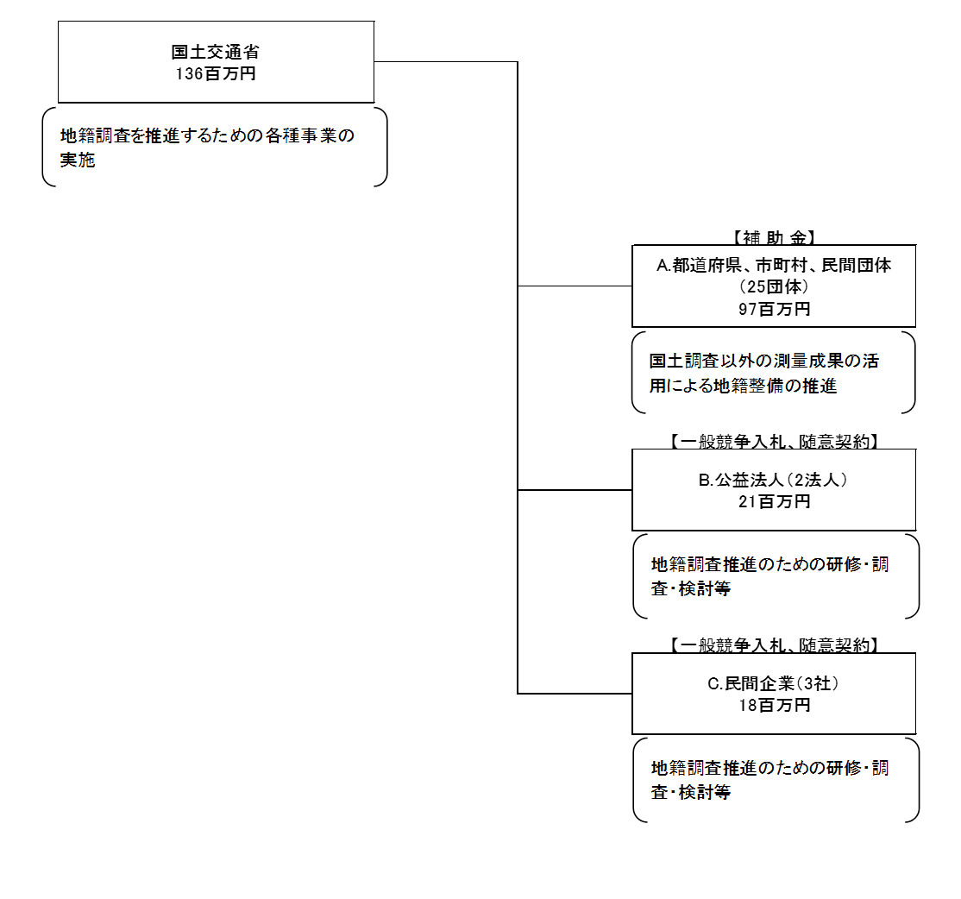

費目・使途 （「資金の流れ」においてブロックごとに最大の金額が支出されている者について記載する。費目と使途の双方で実情が分かるように記載） |  |  |  |  | A.前橋市 |  |  |  |  |  |  |  |  |  |  |  |  |  |  | B.（公社）全国国土調査協会
 |  |  |  |  | 費 目 |  |  | 使 途 |  |  |  |  |  |  |  |  |  | 金 額 (百万円） |  | 費 目 |  |  |  | 使 途 |  |  |  |  |  |  |  |  |  |  | 金 額 (百万円）
 |  |  |  |  | 補助金 |  |  | 地籍調査以外の測量に要する経費の補助 |  |  |  |  |  |  |  |  |  | 18 |  | 人件費 |  |  |  | 主任技師、技師等 |  |  |  |  |  |  |  |  |  |  | 6
 |  |  |  |  |  |  |  |  |  |  |  |  |  |  |  |  |  |  |  | 諸経費 |  |  |  | 諸経費 |  |  |  |  |  |  |  |  |  |  | 10
 |  |  |  |  |  |  |  |  |  |  |  |  |  |  |  |  |  |  |  | 旅費交通費 |  |  |  | 交通費、宿泊費、日当 |  |  |  |  |  |  |  |  |  |  | 4

 |  |  |  |  | 計 |  |  |  |  |  |  |  |  |  |  |  |  | 18 |  | 計 |  |  |  |  |  |  |  |  |  |  |  |  |  |  | 20
 |  |  |  |  | C.株式会社松本コンサルタント |  |  |  |  |  |  |  |  |  |  |  |  |  |  | D.
 |  |  |  |  | 費 目 |  |  | 使 途 |  |  |  |  |  |  |  |  |  | 金 額 (百万円） |  | 費 目 |  |  |  | 使 途 |  |  |  |  |  |  |  |  |  |  | 金 額 (百万円）
 |  |  |  |  | 人件費 |  |  | 主任技師、技師等 |  |  |  |  |  |  |  |  |  | 4
 |  |  |  |  | 諸経費 |  |  | 諸経費 |  |  |  |  |  |  |  |  |  | 6

 |  |  |  |  | 計 |  |  |  |  |  |  |  |  |  |  |  |  | 10 |  | 計 |  |  |  |  |  |  |  |  |  |  |  |  |  |  | 0
 |  |  |  |  | E. |  |  |  |  |  |  |  |  |  |  |  |  |  |  | F.
 |  |  |  |  | 費 目 |  |  | 使 途 |  |  |  |  |  |  |  |  |  | 金 額 (百万円） |  | 費 目 |  |  |  | 使 途 |  |  |  |  |  |  |  |  |  |  | 金 額 (百万円）

 |  |  |  |  | 計 |  |  |  |  |  |  |  |  |  |  |  |  | 0 |  | 計 |  |  |  |  |  |  |  |  |  |  |  |  |  |  | 0

費目・使途欄についてさらに記載が必要な場合はチェックの上【別紙２】に記載

 | 支出先上位１０者リスト
 | A.都道府県、市町村、民間団体
 |  | 支 出 先 |  |  |  |  | 法 人 番 号 |  |  | 業 務 概 要 |  |  |  |  |  |  |  | 支 出 額 （百万円） |  | 契約方式 |  |  |  | 入札者数 （応募者数） |  |  |  | 落札率 |  | 一者応札・一者応募又は 競争性のない随意契約となった 理由及び改善策 （支出額10億円以上）
1 |  | 前橋市 |  |  |  |  | 9000020102016 |  |  | 地籍整備推進調査費補助金 |  |  |  |  |  |  |  | 18 |  | - |  |  |  | - |  |  |  | - |  | -
2 |  | 愛知県 |  |  |  |  | 1000020230006 |  |  | 地籍整備推進調査費補助金 |  |  |  |  |  |  |  | 12 |  | - |  |  |  | - |  |  |  | - |  | -
...

